c32hg70
견 적 서

강원대학교산학협력단 |  | 귀하
전화 :
팩스 :
담당 :

아래와 같이 견적합니다.

견 적 합 계 : | ₩880,000
견 적 일 자 : | 2017-10-27
결 재 조 건 :

품 명 | 규 격 | 수 량 | 단 가 | 금 액 | 세 액 | 합 계 액
 |  |  |  | - | - | -
모니터 | 삼성커브드모니터 C32HG70 | 1 | 800,000 | 800,000 | 80,000 | 880,000
 |  |  |  | - | - | -
 | 32형(80cm) QLED LCD(와이드)
 | VA패널 / 2560*1440 / 3,000:1 / 1ms / 350cd
 | HDMI / DisplayPort
 | 피벗 / 틸트 / 스위블 / 베사홀 / 무결점

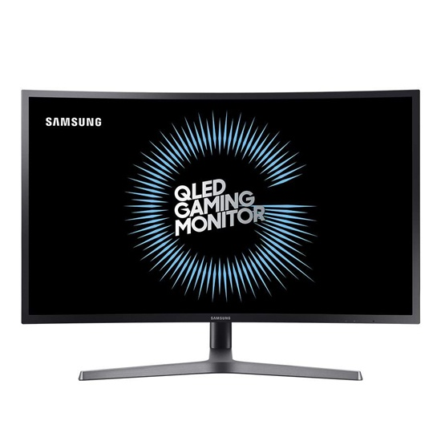

* 결제계좌 : 신한 110-138-600484 씨-넷 |  |  | 합 계 | 합 계 | 80,000 | 880,000
* 견적담당 : | 유지현(033-264-3200)
* REMARK

